关系图
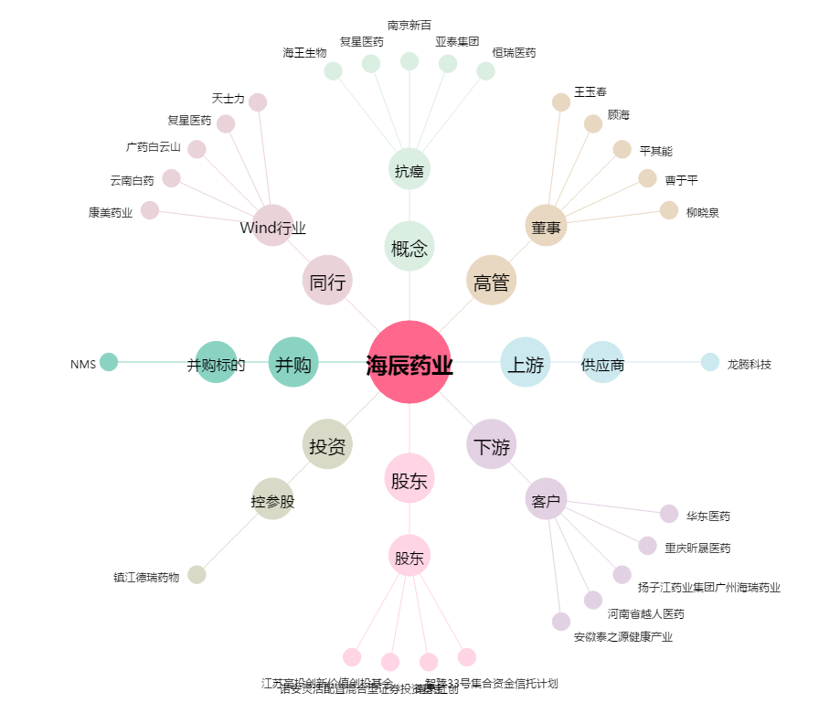
海辰药业[300584.SZ] - 关系概览图

